A
Heb je kosten gemaakt voor De Jokers VC? Dan kan je dit declaratieformulier gebruiken om de kosten terug te vragen.
Vul dit formulier volledig in en lever het in bij de penningmeester van Jokers VC (email: penningmeester@jokersvc.nl).

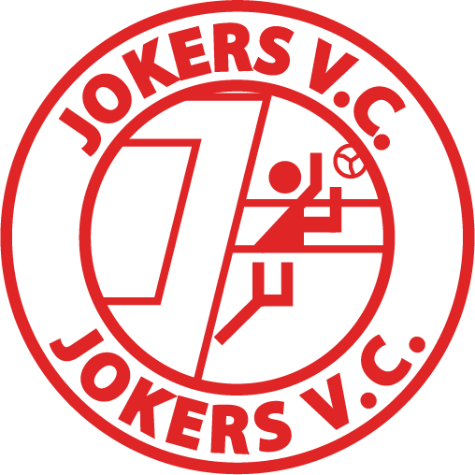
Declaratieformulier

Naam: | Mascotte Olly |  | IBAN : | NL57ABNA0123456789

Datum | Bon nr. | Omschrijving (incl. vermelding activiteit) |  |  | Bedrag

2017-11-18 | 12345 | Medailles CMV toernooi oktober 2017 |  |  | € 65.00

 |  |  |  | Totaal | € 65.00

Let op: de declaratie wordt alleen goedgekeurd als: • Facturen en/of bonnen van kosten zijn bijgevoegd, en • Het formulier is ondertekend en volledig is ingevuld, en • De declaratie binnen 2 maanden na het doen van de uitgaven is ingediend. |  |  |  | Handtekening declarant

